Hoja1
1 | resultado | 15 |  |  |  | 1 | resultado | 34 |  |  |  |  | 1 | resultado | 65
2 |  | 2 | 9 | 4 | 15 | 2 |  | 16 | 2 | 3 | 13 | 34 | 2 |  | 19 | 21 | 3 | 10 | 12 | 65
3 |  | 7 | 5 | 3 | 15 | 3 |  | 5 | 11 | 10 | 8 | 34 | 3 |  | 25 | 2 | 9 | 11 | 18 | 65
4 |  | 6 | 1 | 8 | 15 | 4 |  | 9 | 7 | 6 | 12 | 34 | 4 |  | 1 | 8 | 15 | 17 | 24 | 65
5 |  | 15 | 15 | 15 | 15 | 5 |  | 4 | 14 | 15 | 1 | 34 | 5 |  | 7 | 14 | 16 | 23 | 5 | 65
6 |  |  |  |  |  | 6 |  | 34 | 34 | 34 | 34 | 34 | 6 |  | 13 | 20 | 22 | 4 | 6 | 65
7 |  |  |  |  |  | 7 |  |  |  |  |  |  | 7 |  | 65 | 65 | 65 | 65 | 65 | 65
8 |  |  |  |  |  | 8 |  |  |  |  |  |  | 8
9 |  |  |  |  |  | 9 |  |  |  |  |  |  | 9
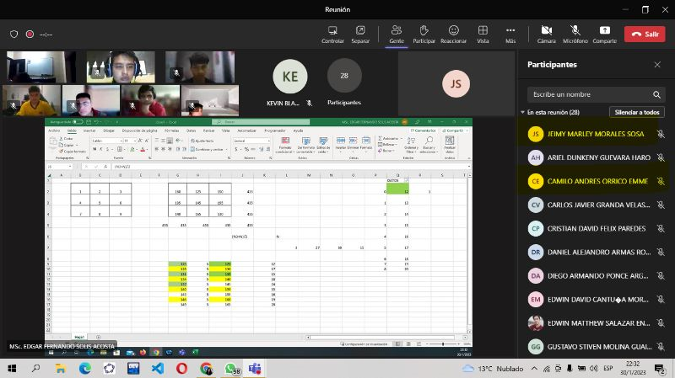
 |  |  |  |  |  | 10 |  |  |  |  |  |  | 10
125 | resultado | 411 |  |  |  | 11 |  |  |  |  |  |  | 11
128 |  | 146 | 125 | 140 | 411 | 12 |  |  |  |  |  |  | 12
131 |  | 131 | 137 | 143 | 411 | 13 |  |  |  |  |  |  | 13
134 |  | 134 | 149 | 128 | 411 | 14 |  |  |  |  |  |  | 14
137 |  | 411 | 411 | 411 | 411 | 15 |  |  |  |  |  |  | 15
140 |  |  |  |  |  | 16 |  |  |  |  |  |  | 16
143 |  |  |  |  |  |  |  |  |  |  |  |  | 17
146 |  |  |  |  |  |  |  |  |  |  |  |  | 18
149 |  |  |  |  |  |  |  |  |  |  |  |  | 19
 |  |  |  |  |  |  |  |  |  |  |  |  | 20
 |  |  |  |  |  |  |  |  |  |  |  |  | 21
 |  |  |  |  |  |  |  |  |  |  |  |  | 22
125 | resultado | 435 |  |  |  |  |  |  |  |  |  |  | 23
130 |  | 130 | 165 | 140 | 435 |  |  |  |  |  |  |  | 24
135 |  | 155 | 145 | 135 | 435 |  |  |  |  |  |  |  | 25
140 |  | 150 | 125 | 160 | 435
145 |  | 435 | 435 | 435 | 435
150
155
160
165

1 | 55 | 225
2 | 60
3 | 65
4 | 70
5 | 75
6 | 80
7 | 85
8 | 90
9 | 95

 |  | 90 | 55 | 80 | 225
 |  | 65 | 75 | 85 | 225
 |  | 70 | 95 | 60 | 225
 |  | 225 | 225 | 225 | 225

